RS-540SH-7520
E | 7.2 | (battery voltage/voltagem da bateria) |  |  | How to estimate internal resistance: divide nominal voltage by stall current, both found in data sheet (e.g 7,2V/70A=0.10285)
Rm | 0.10285 | (internal resistance/resistência interna, ohms) |  |  | Como estimar a resistência interna: divida a voltagem nominal pela corrente de partida, ambas encontradas nas especificações
Kv | 3450 | Kv
Io | 2.4 | (no-load current/corrente sem carga, amperes) |  |  | How to estimate Kv knowing no-load RPM and Io: RPM/(E-Io.R) e.g. 23400/(7,2-0,17143*2,4)=3446 Kv. Use the voltage (E) found in spec sheet
 |  |  |  |  | Como estimar Kv sabendo RPM sem carga e corrente sem carga: RPM/(E - Io.R). Use o valor de voltagem E igual à estipulada nas especificações
Kt | 0.002767912054 | N.m/A
Kt | 28.22 | g.cm/A |  |  | How to estimate Kv knowing max efficiency RPM: try Kv values until the maximum efficiency matches the RPM in the sheet below
TL | 67.7 | Torque by losses / Torque das perdas (g.cm) |  |  | Como estimar Kv sabendo a RPM de máxima eficiência: tente valores de Kv até a máxima eficiência fechar com a RPM na planilha abaixo

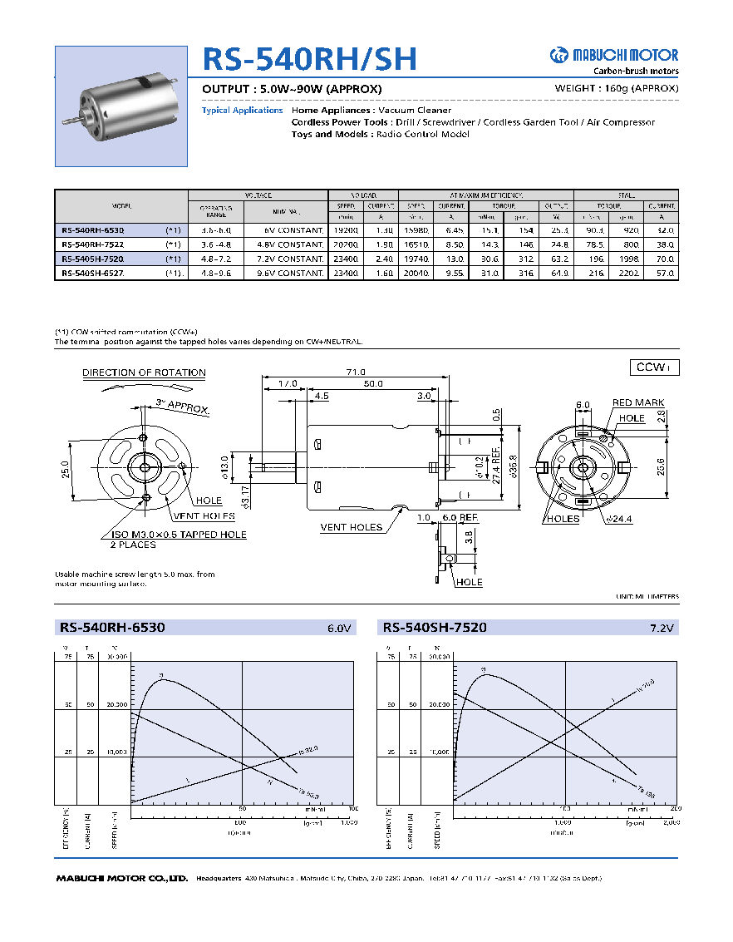
 |  | FCEM | Corrente | Torque bruto | Torque líquido | Pot. Consumida | Pot. Mecânica | Eficiência
RPM % | RPM | Back-EMF (V) | Current (A) | Torque (g.cm) | Net torque (g.cm) | Power in (W) | Power out (W) | Efficiency
0.0% | 0 | 0 | 70.0 | 1975.2 | 1907.5 | 504.0 | 0.0 | 0.0%
10.0% | 2484 | 0.72 | 63.0 | 1777.7 | 1710.0 | 453.6 | 43.6 | 9.6%
20.0% | 4968 | 1.44 | 56.0 | 1580.2 | 1512.4 | 403.2 | 77.2 | 19.1%
30.0% | 7452 | 2.16 | 49.0 | 1382.6 | 1314.9 | 352.8 | 100.7 | 28.5%
40.0% | 9936 | 2.88 | 42.0 | 1185.1 | 1117.4 | 302.4 | 114.1 | 37.7%
50.0% | 12420 | 3.6 | 35.0 | 987.6 | 919.9 | 252.0 | 117.4 | 46.6%
55.0% | 13662 | 3.96 | 31.5 | 888.8 | 821.1 | 226.8 | 115.2 | 50.8%
60.0% | 14904 | 4.32 | 28.0 | 790.1 | 722.4 | 201.6 | 110.6 | 54.9%
65.0% | 16146 | 4.68 | 24.5 | 691.3 | 623.6 | 176.4 | 103.4 | 58.6%
70.0% | 17388 | 5.04 | 21.0 | 592.6 | 524.8 | 151.2 | 93.8 | 62.0%
72.5% | 18009 | 5.22 | 19.3 | 543.2 | 475.5 | 138.6 | 88.0 | 63.5%
75.0% | 18630 | 5.4 | 17.5 | 493.8 | 426.1 | 126.0 | 81.5 | 64.7%
77.5% | 19251 | 5.58 | 15.8 | 444.4 | 376.7 | 113.4 | 74.5 | 65.7%
80.0% | 19872 | 5.76 | 14.0 | 395.0 | 327.3 | 100.8 | 66.8 | 66.3%
82.5% | 20493 | 5.94 | 12.3 | 345.7 | 277.9 | 88.2 | 58.5 | 66.3%
85.0% | 21114 | 6.12 | 10.5 | 296.3 | 228.6 | 75.6 | 49.6 | 65.6%
87.5% | 21735 | 6.3 | 8.8 | 246.9 | 179.2 | 63.0 | 40.0 | 63.5%
90.0% | 22356 | 6.48 | 7.0 | 197.5 | 129.8 | 50.4 | 29.8 | 59.1%
92.5% | 22977 | 6.66 | 5.3 | 148.1 | 80.4 | 37.8 | 19.0 | 50.2%
95.0% | 23598 | 6.84 | 3.5 | 98.8 | 31.0 | 25.2 | 7.5 | 29.9%
97.5% | 24219 | 7.02 | 1.8 | 49.4 | 0.0

Racerstar 2838
E | 7.2 | (battery voltage/voltagem da bateria)
Rm | 0.04150 | (internal resistance/resistência interna, ohms)
Kv | 3600 | Kv
Io | 1.4 | (no-load current/corrente sem carga, amperes)

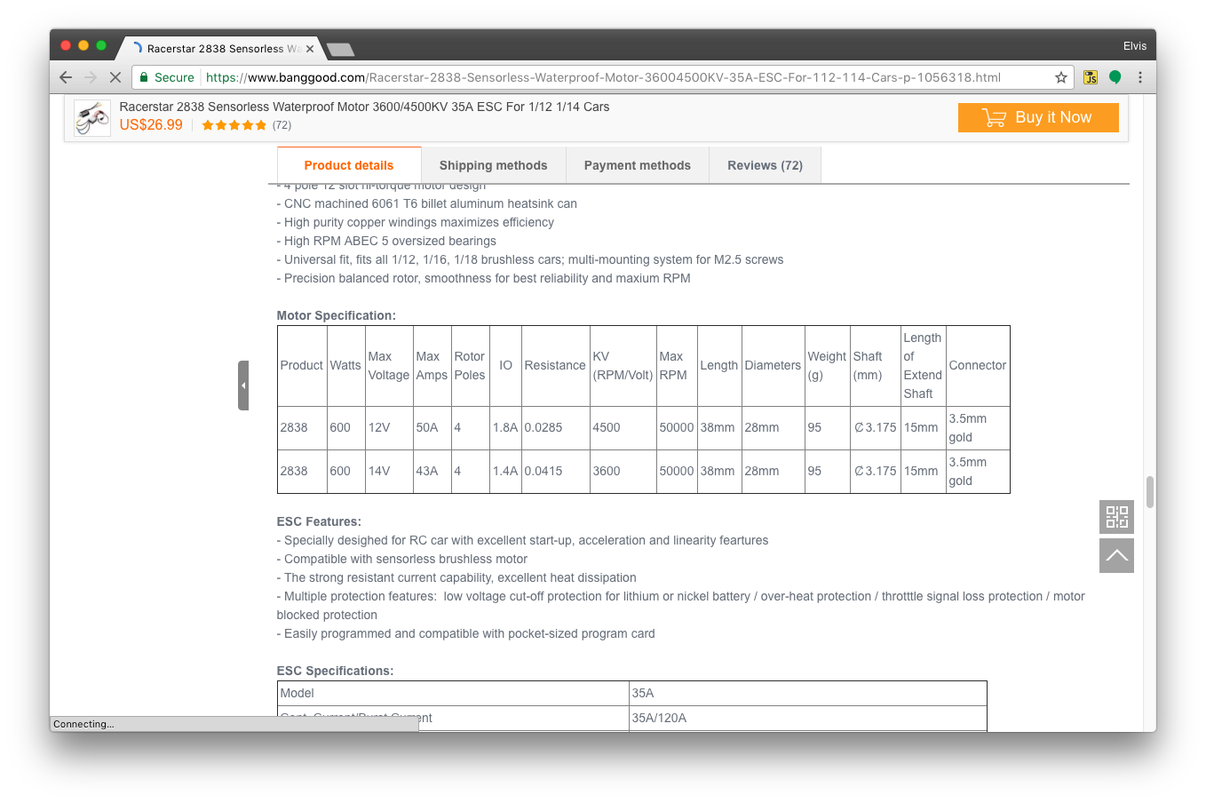
Kt | 0.002652582385 | N.m/A
Kt | 27.04 | g.cm/A
TL | 37.9 | Torque by losses / Torque das perdas (g.cm)

 |  | FCEM | Corrente | Torque bruto | Torque líquido | Pot. Consumida | Pot. Mecânica | Eficiência
RPM % | RPM | Back-EMF (V) | Current (A) | Torque (g.cm) | Net torque (g.cm) | Power in (W) | Power out (W) | Efficiency
0.0% | 0 | 0 | 173.5 | 4691.2 | 4653.3 | 1249.2 | 0.0 | 0.0%
10.0% | 2592 | 0.72 | 156.1 | 4222.1 | 4184.2 | 1124.2 | 111.4 | 9.9%
20.0% | 5184 | 1.44 | 138.8 | 3753.0 | 3715.1 | 999.3 | 197.8 | 19.8%
30.0% | 7776 | 2.16 | 121.4 | 3283.8 | 3246.0 | 874.4 | 259.3 | 29.7%
40.0% | 10368 | 2.88 | 104.1 | 2814.7 | 2776.9 | 749.5 | 295.8 | 39.5%
50.0% | 12960 | 3.6 | 86.7 | 2345.6 | 2307.7 | 624.6 | 307.2 | 49.2%
55.0% | 14256 | 3.96 | 78.1 | 2111.0 | 2073.2 | 562.1 | 303.6 | 54.0%
60.0% | 15552 | 4.32 | 69.4 | 1876.5 | 1838.6 | 499.7 | 293.7 | 58.8%
65.0% | 16848 | 4.68 | 60.7 | 1641.9 | 1604.1 | 437.2 | 277.6 | 63.5%
70.0% | 18144 | 5.04 | 52.0 | 1407.4 | 1369.5 | 374.7 | 255.3 | 68.1%
72.5% | 18792 | 5.22 | 47.7 | 1290.1 | 1252.2 | 343.5 | 241.7 | 70.4%
75.0% | 19440 | 5.4 | 43.4 | 1172.8 | 1134.9 | 312.3 | 226.7 | 72.6%
77.5% | 20088 | 5.58 | 39.0 | 1055.5 | 1017.7 | 281.1 | 210.0 | 74.7%
80.0% | 20736 | 5.76 | 34.7 | 938.2 | 900.4 | 249.8 | 191.8 | 76.8%
82.5% | 21384 | 5.94 | 30.4 | 821.0 | 783.1 | 218.6 | 172.0 | 78.7%
85.0% | 22032 | 6.12 | 26.0 | 703.7 | 665.8 | 187.4 | 150.7 | 80.4%
87.5% | 22680 | 6.3 | 21.7 | 586.4 | 548.5 | 156.1 | 127.8 | 81.9%
90.0% | 23328 | 6.48 | 17.3 | 469.1 | 431.3 | 124.9 | 103.4 | 82.7%
92.5% | 23976 | 6.66 | 13.0 | 351.8 | 314.0 | 93.7 | 77.3 | 82.5%
95.0% | 24624 | 6.84 | 8.7 | 234.6 | 196.7 | 62.5 | 49.8 | 79.7%
97.5% | 25272 | 7.02 | 4.3 | 117.3 | 79.4 | 31.2 | 20.6 | 66.0%

RS-390SA 4535R
E | 7.2 | (battery voltage/voltagem da bateria) |  |  | How to estimate internal resistance: divide nominal voltage by stall current, both found in data sheet (e.g 9V/21.5A=0.418)
Rm | 0.41800 | (internal resistance/resistência interna, ohms) |  |  | Como estimar a resistência interna: divida a voltagem nominal pela corrente de partida, ambas encontradas nas especificações
Kv | 2000 | Kv
Io | 0.65 | (no-load current/corrente sem carga, amperes) |  |  | How to estimate Kv knowing no-load RPM and Io: RPM/(E-Io.R) e.g. 17500/(9-0,418*0,65)=3446 Kv. Use the voltage (E) found in spec sheet
 |  |  |  |  | Como estimar Kv sabendo RPM sem carga e corrente sem carga: RPM/(E - Io.R). Use o valor de voltagem E igual à estipulada nas especificações
Kt | 0.004774648293 | N.m/A
Kt | 48.67 | g.cm/A |  |  | How to estimate Kv knowing max efficiency RPM: try Kv values until the maximum efficiency matches the RPM in the sheet below
TL | 31.6 | Torque by losses / Torque das perdas (g.cm) |  |  | Como estimar Kv sabendo a RPM de máxima eficiência: tente valores de Kv até a máxima eficiência fechar com a RPM na planilha abaixo
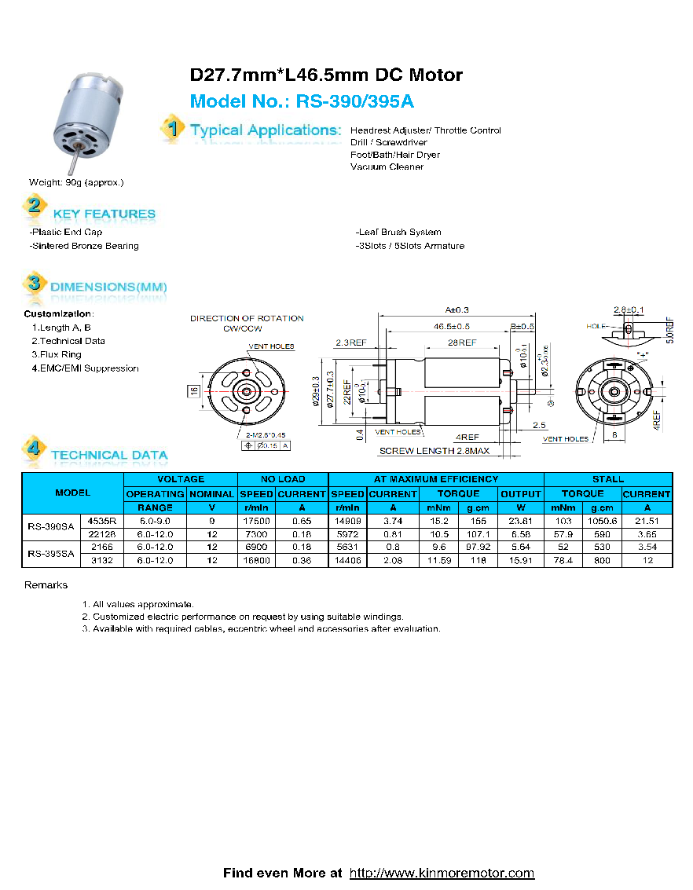
 |  | FCEM | Corrente | Torque bruto | Torque líquido | Pot. Consumida | Pot. Mecânica | Eficiência
RPM % | RPM | Back-EMF (V) | Current (A) | Torque (g.cm) | Net torque (g.cm) | Power in (W) | Power out (W) | Efficiency
0.0% | 0 | 0 | 17.2 | 838.4 | 806.7 | 124.0 | 0.0 | 0.0%
10.0% | 1440 | 0.72 | 15.5 | 754.5 | 722.9 | 111.6 | 10.7 | 9.6%
20.0% | 2880 | 1.44 | 13.8 | 670.7 | 639.0 | 99.2 | 18.9 | 19.1%
30.0% | 4320 | 2.16 | 12.1 | 586.8 | 555.2 | 86.8 | 24.6 | 28.4%
40.0% | 5760 | 2.88 | 10.3 | 503.0 | 471.4 | 74.4 | 27.9 | 37.5%
50.0% | 7200 | 3.6 | 8.6 | 419.2 | 387.5 | 62.0 | 28.7 | 46.2%
55.0% | 7920 | 3.96 | 7.8 | 377.3 | 345.6 | 55.8 | 28.1 | 50.4%
60.0% | 8640 | 4.32 | 6.9 | 335.3 | 303.7 | 49.6 | 27.0 | 54.3%
65.0% | 9360 | 4.68 | 6.0 | 293.4 | 261.8 | 43.4 | 25.2 | 58.0%
70.0% | 10080 | 5.04 | 5.2 | 251.5 | 219.9 | 37.2 | 22.8 | 61.2%
72.5% | 10440 | 5.22 | 4.7 | 230.5 | 198.9 | 34.1 | 21.3 | 62.6%
75.0% | 10800 | 5.4 | 4.3 | 209.6 | 178.0 | 31.0 | 19.7 | 63.7%
77.5% | 11160 | 5.58 | 3.9 | 188.6 | 157.0 | 27.9 | 18.0 | 64.5%
80.0% | 11520 | 5.76 | 3.4 | 167.7 | 136.0 | 24.8 | 16.1 | 64.9%
82.5% | 11880 | 5.94 | 3.0 | 146.7 | 115.1 | 21.7 | 14.0 | 64.7%
85.0% | 12240 | 6.12 | 2.6 | 125.8 | 94.1 | 18.6 | 11.8 | 63.6%
87.5% | 12600 | 6.3 | 2.2 | 104.8 | 73.2 | 15.5 | 9.5 | 61.1%
90.0% | 12960 | 6.48 | 1.7 | 83.8 | 52.2 | 12.4 | 6.9 | 56.0%
92.5% | 13320 | 6.66 | 1.3 | 62.9 | 31.2 | 9.3 | 4.3 | 46.0%
95.0% | 13680 | 6.84 | 0.9 | 41.9 | 10.3 | 6.2 | 1.4 | 23.3%
97.5% | 14040 | 7.02 | 0.4 | 21.0 | 0.0

Racerstar 2435
E | 7.2 | (battery voltage/voltagem da bateria)
Rm | 0.05700 | (internal resistance/resistência interna, ohms)
Kv | 4500 | Kv
Io | 2 | (no-load current/corrente sem carga, amperes)

Kt | 0.002122065908 | N.m/A
Kt | 21.63 | g.cm/A
TL | 43.3 | Torque by losses / Torque das perdas (g.cm)
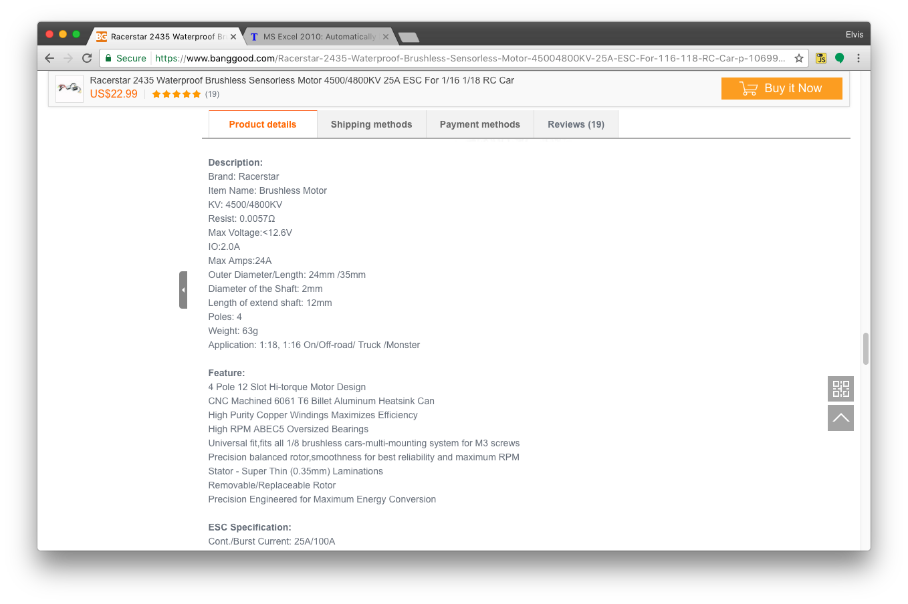
 |  | FCEM | Corrente | Torque bruto | Torque líquido | Pot. Consumida | Pot. Mecânica | Eficiência
RPM % | RPM | Back-EMF (V) | Current (A) | Torque (g.cm) | Net torque (g.cm) | Power in (W) | Power out (W) | Efficiency
0.0% | 0 | 0 | 126.3 | 2732.4 | 2689.2 | 909.5 | 0.0 | 0.0%
10.0% | 3240 | 0.72 | 113.7 | 2459.2 | 2415.9 | 818.5 | 80.4 | 9.8%
20.0% | 6480 | 1.44 | 101.1 | 2185.9 | 2142.7 | 727.6 | 142.6 | 19.6%
30.0% | 9720 | 2.16 | 88.4 | 1912.7 | 1869.4 | 636.6 | 186.7 | 29.3%
40.0% | 12960 | 2.88 | 75.8 | 1639.5 | 1596.2 | 545.7 | 212.5 | 38.9%
50.0% | 16200 | 3.6 | 63.2 | 1366.2 | 1322.9 | 454.7 | 220.2 | 48.4%
55.0% | 17820 | 3.96 | 56.8 | 1229.6 | 1186.3 | 409.3 | 217.2 | 53.1%
60.0% | 19440 | 4.32 | 50.5 | 1093.0 | 1049.7 | 363.8 | 209.6 | 57.6%
65.0% | 21060 | 4.68 | 44.2 | 956.3 | 913.1 | 318.3 | 197.5 | 62.1%
70.0% | 22680 | 5.04 | 37.9 | 819.7 | 776.5 | 272.8 | 180.9 | 66.3%
72.5% | 23490 | 5.22 | 34.7 | 751.4 | 708.2 | 250.1 | 170.9 | 68.3%
75.0% | 24300 | 5.4 | 31.6 | 683.1 | 639.8 | 227.4 | 159.7 | 70.3%
77.5% | 25110 | 5.58 | 28.4 | 614.8 | 571.5 | 204.6 | 147.4 | 72.0%
80.0% | 25920 | 5.76 | 25.3 | 546.5 | 503.2 | 181.9 | 134.0 | 73.7%
82.5% | 26730 | 5.94 | 22.1 | 478.2 | 434.9 | 159.2 | 119.4 | 75.0%
85.0% | 27540 | 6.12 | 18.9 | 409.9 | 366.6 | 136.4 | 103.7 | 76.0%
87.5% | 28350 | 6.3 | 15.8 | 341.6 | 298.3 | 113.7 | 86.9 | 76.4%
90.0% | 29160 | 6.48 | 12.6 | 273.2 | 230.0 | 90.9 | 68.9 | 75.8%
92.5% | 29970 | 6.66 | 9.5 | 204.9 | 161.7 | 68.2 | 49.8 | 73.0%
95.0% | 30780 | 6.84 | 6.3 | 136.6 | 93.4 | 45.5 | 29.5 | 64.9%
97.5% | 31590 | 7.02 | 3.2 | 68.3 | 25.0 | 22.7 | 8.1 | 35.8%

